ポーカースタート画面
ファイル名: App.js
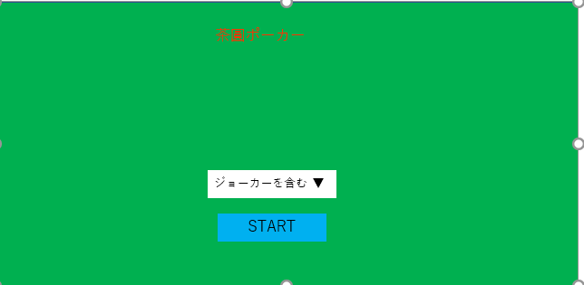
1

1
コンポーネント名: PokerStart

props: なし
state: あり
jokerIncluded・・・ジョーカーを含めるかどうか
イベントハンドラ: あり
イベントハンドラ名 | 呼び出されるとき | イベント内容
handleChange | ジョーカーを含む・含まないを変更した時 | jokerIncludedを変更する
handleSubmit | STARTボタンをクリックした時 | サーバーへリクエスト投げる

ポーカープレイ画面(手札交換)
2
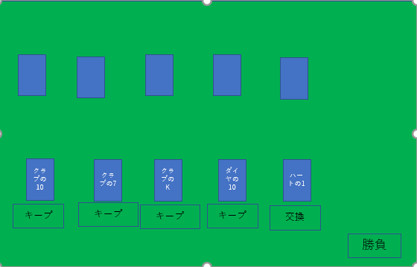
1
ファイル名: PokerField.js
 |  |  | コンポーネント名: CpuHands

2
 |  |  | props: あり
 |  |  | hands・・・CPUの手札
 |  |  | isFinishedChange・・・手札交換済みかどうか
 |  |  | state: なし
 |  |  | イベントハンドラ: なし
3
 |  |  | コンポーネント名: PlayerHands

4
 |  |  | props: あり
 |  |  | playerHands・・・プレイヤーの手札
 |  |  | setHands・・・PokerFieldコンポーネントのsetHands
3
 |  |  | isFinishedChange・・・手札交換済みかどうか
 |  |  | state: なし
5
 |  |  | イベントハンドラ: なし

1
4
コンポーネント名: PokerField |  |  | コンポーネント名: Hand

props: あり |  |  | props: あり
jokerIncluded・・・ポーカースタート画面でジョーカーを含めたかどうか |  |  | hand・・・プレイヤーの手札のうちの1枚
state: あり |  |  | setHands・・・PokerFieldコンポーネントのsetHands
deck・・・トランプの山札 |  |  | isFinishedChange・・・手札交換済みかどうか
playerHands・・・プレイヤーの手札 |  |  | state: なし
computerHands・・・CPUの手札 |  |  | イベントハンドラ: あり
isFinishedChange・・・手札交換済みかどうか |  |  | イベントハンドラ名 | 呼び出されるとき | イベント内容
playerRole・・・プレイヤーの役 |  |  | changeStatus | プレイヤーの手札のキープ・交換を切り替えたとき | setHandsを呼び出す
computerRole・・・CPUの役
winner・・・勝者はだれか
5
イベントハンドラ: あり
イベントハンドラ名 | 呼び出されるとき | イベント内容 |  | コンポーネント名: HandChangeButton
setHands | プレイヤーの手札のキープ・交換を切り替えたとき | 切り替えた手札のキープ・交換を切り替える
handsChange | 勝負ボタンをクリックした時 | stateを変更する |  | props: あり
stateReset | もう一度をクリックした時 | stateを変更する |  | deck・・・トランプの山札
 |  |  |  | playerHands・・・プレイヤーの手札
 |  |  |  | computerHands・・・CPUの手札
 |  |  |  | isFinishedChange・・・手札交換済みかどうか
 |  |  |  | handsChange・・・PokerFieldコンポーネントのhandsChange
 |  |  |  | state: なし
 |  |  |  | イベントハンドラ: あり
 |  |  |  | イベントハンドラ名 | 呼び出されるとき | イベント内容
 |  |  |  | handleToChange | 勝負ボタンをクリックした時 | サーバーへリクエストを投げる

ポーカープレイ画面(結果表示)
ファイル名: PokerField.js
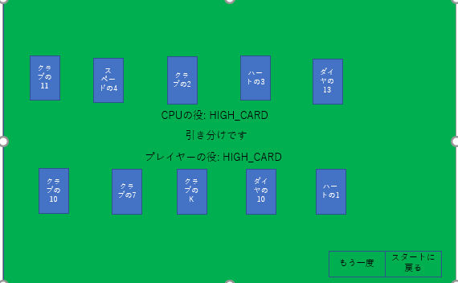
2
 |  | コンポーネント名: AfterPokerPlayingButtons

1
 |  | props: あり
 |  | stateReset・・・PokerFieldコンポーネントのstateReset
 |  | jokerIncluded・・・ポーカースタート画面でジョーカーを含めたかどうか
 |  | history・・・スタート画面に遷移するのに必要なオブジェクト
 |  | isFinishedChange・・・手札交換済みかどうか
 |  | state: なし
 |  | イベントハンドラ: なし

3
2
 |  | コンポーネント名: RetryButton

3
4
 |  | props: あり
 |  | stateReset・・・PokerFieldコンポーネントのstateReset
 |  | jokerIncluded・・・ポーカースタート画面でジョーカーを含めたかどうか
 |  | history・・・スタート画面に遷移するのに必要なオブジェクト
 |  | isFinishedChange・・・手札交換済みかどうか
1
 |  | state: なし
 | コンポーネント名: WinOrLossJudge | イベントハンドラ: あり
 |  | イベントハンドラ名 | 呼び出されるとき | イベント内容
 | props: あり | handleSubmit | もう一度ボタンをクリックした時 | サーバーへリクエストを投げる
4
 | playerRole・・・プレイヤーの役
 | computerRole・・・CPUの役 | コンポーネント名: RestartButton
 | winner・・・勝者はだれか
 | state: なし | props: あり
 | イベントハンドラ: なし | jokerIncluded・・・ポーカースタート画面でジョーカーを含めたかどうか
 |  | history・・・スタート画面に遷移するのに必要なオブジェクト
 |  | isFinishedChange・・・手札交換済みかどうか
 |  | state: なし
 |  | イベントハンドラ: あり
 |  | イベントハンドラ名 | 呼び出されるとき | イベント内容
 |  | handleToRestart | スタートに戻るボタンをクリックした時 | ポーカースタート画面に遷移する

